Arbeidssøkere
Kilde: NAV | Tilgang og avgang arbeidssøkere. Tidsserie måned
 | Arbeidssøkere

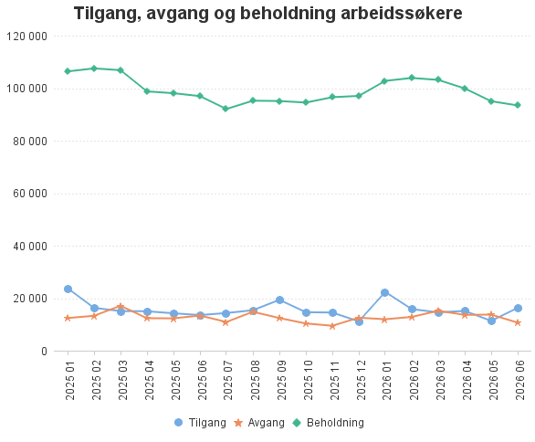
2025 01 - 2026 07
År-mnd | Tilgang | Avgang | Beholdning
202607 | 10,957 | * | 92,040
202606 | 16,297 | 10,682 | 93,418
202605 | 11,360 | 13,749 | 95,014
202604 | 15,152 | 13,631 | 99,891
202603 | 14,601 | 15,207 | 103,139
202602 | 15,829 | 12,856 | 103,878
202601 | 22,369 | 11,974 | 102,773
202512 | 11,149 | 12,561 | 97,038
202511 | 14,531 | 9,501 | 96,548
202510 | 14,660 | 10,359 | 94,497
202509 | 19,369 | 12,434 | 95,094
202508 | 15,413 | 14,822 | 95,216
202507 | 14,342 | 10,935 | 92,047
202506 | 13,566 | 13,382 | 96,959
202505 | 14,241 | 12,317 | 98,072
202504 | 15,016 | 12,366 | 98,764
202503 | 15,090 | 17,096 | 106,848
202502 | 16,309 | 13,290 | 107,517
202501 | 23,791 | 12,425 | 106,364

